关系图
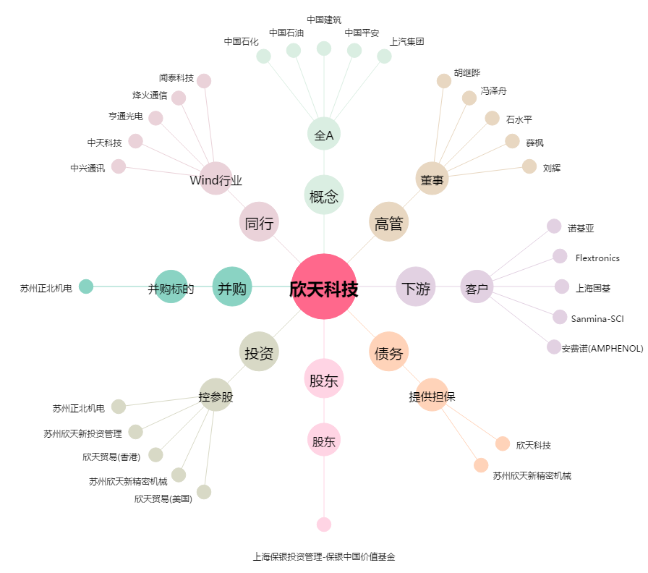
欣天科技[300615.SZ] - 关系概览图

